상품제안서
아이리버 QC 3.0 18W 일체형 급속 충전기(1.2M 케이블) | 상품코드: S44557

 |  |  |  |  |  |  | 02-713-8555 | www.synergygift.co.kr
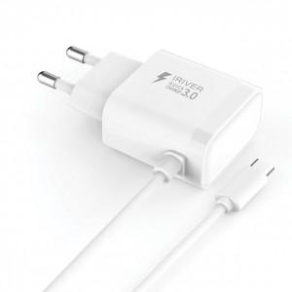

【상세/제작정보】

【인쇄/포장옵션】 | 실크, 레이저 / 포장지포장

【공급단가】 | 수량 | 50~ | 100~ | 300~ | 1,000~ | 3,000~
*VAT별도 | 단가 | 6,850원 | 6,480원 | 6,160원 | 6,010원 | 5,900원

【상품 URL】 | https://www.synergygift.co.kr:443/src/goods_detail.php?gdno=44557

